Documento
Tabla DocumentoElectronico
Campo | Tipo | Obligatorio | Tamaño
NumeroIdentificacion | string | Si | 12
CodigoSucursal | string | Si | 3 | 001 Indica Casa Matriz los demás sucursales deben identificarse a partir del 002
TipoDocumento | String | Si | 2 | 01 FacturaElectronica 02 NotadeDebitoElectronica 03 NotaCreditoElectronica 04 TiqueteElectronica 08 Factura Electronica Compras 09 Factura Electronica Exportacion
NumeroConsecutivo | string | Si | 20 | Solo numeros
Clave | String | Si | 50 | Solo numeros
CondicionVenta | string | Si | 2 | 01 Contado - 02 Credito - 03 Consignación - 04 Apartado - 05 Arrendamiento con Opcion de Compra - 06 Arrendamiento en Funcion Financiera - 07 Cobro a favor de tercero - 08 Servicios Prestados al Estado a Credito - 09 Pago de Servicios Prestados al Estado - 99 Otros
FechaEmision | datetime | Si |  | Estandar RFC3339 Ejemplo: YYYY-MM-DDThh:mi:ss+06:00
FechaProceso | datetime | Condicional
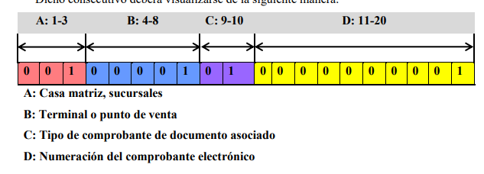
EstadoHacienda | String | Si | 2 | 05 aceptado - 06 Confirmacion Parcial - 07 Rechazo del Comprobante
MensajeHacienda | string | No | 250
FechaHacienda | datetime | No
NombreReceptor | String | Si | 100
TipoIdReceptor | String | Si | 2
NumeroIdReceptor | String | Si | 12
IdentificacionExtranjero | String | Condicional | 20
NombreComercialReceptor | String | Condicional | 80
PlazoCredito | String | Condicional, solo si es credito | 10 | Obligatorio solo en caso de credito
MedioPago | String | Si | 2 | 01 Efectivo - 02 Tarjeta - 03 Cheque - 04 Transferencia - deposito bancario - 05 Recaudado por terceros - 99 Otros
EstadoEnvioEmail | String | No Condicional | 2
FechaEnvioEmail | datetime | No Condicional
CorreoClectronicoReceptor | String | Si | 160
NumeroOrdenCompra | String | Opcional | 20
CodigoMoneda | string | Condicional | 3 | Obligatorio en caso de factura en moneda extranjera CRC
TipoCambio | decimal | Condicional | 18,5
TotalServGravados | decimal | 2 | 18,5 | Si el servicio esta gravado con IVA
TotalServExentos | decimal | 2 | 18,5 | Si el servicio esta exento
TotalServExonerado | decimal | 2 | 18,5 | Si el servicio esta gravado pero el cliente es exonerado
TotalMercanciasGravadas | decimal | 2 | 18,5 | Si la mercancia esta gravada
TotalMercanciasExentas | decimal | 2 | 18,5 | Si la mercancia esta exenta
TotalMercExonerada | decimal | 2 | 18,5 | Si la mercancia esta gravada pero el cliente es exonerado
TotalGravado | decimal | 2 | 18,5 | Total Servicios y Mercancias Gravadas
TotalExento | decimal | 2 | 18,5 | Total Servicios y Mercancias Exentos
TotalExonerado | decimal | 2 | 18,5 | Total servicios y mercancias exoneradas
TotalVenta | decimal | 1 | 18,5 | Suma Total Gravado + total exento + total exonerado
TotalDescuentos | decimal | 2 | 18,5 | Suma de todos los descuentos
TotalVentaNeta | decimal | 1 | 18,5 | Total venta - total decuentos
TotalImpuesto | decimal | 1 | 18,5 | Suma total de todos los impuestos de las lineas
TotalIVADevuelto | decimal | 2 | 18,5 | Si el metodo de pago es tarjeta y se factura servicios de salud
TotalOtrosCargos | decimal | Condicional | 18,5
TotalComprobante | decimal | Si

 | Cant Digitos | La clave de 50 Caracteres debe ser
 | 3 | 506 | Codigo Pais
 | 2 | 00 | Dia de emision
 | 2 | 00 | Mes de emision
 | 2 | 00 | Año de emision
 | 12 | 000000000000 | Cedula Emisor rellenado con ceros a la izquierda
 | 20 | 0*20 | NumeroConsecutivo de 20 caracteres
 | 1 | 1=Normal, 2=Contingencia, 3= Sin Internet | Situacion del comprobante
 | 8 |  | Codigo de Seguridad

drop table documento
go

Create table Documento (

 | NumeroIdentificacion varchar(12) not null,
 | CodigoSucursal varchar(3) not null,
 | TipoDocumento varchar(2) not null,
 | NumeroConsecutivo varchar(20) not null,
 | Clave varchar(50) not null,
 | CondicionVenta varchar(2) not null,
 | FechaEmision datetime constraint def_fechaDefault default getdate(),
 | FechaProceso datetime null,
 | EstadoHacienda varchar(20) constraint def_estadohacienda default 'Pendiente',
 | MensajeHacienda varchar(250) null,
 | FechaHacienda datetime null,
 | NombreReceptor varchar(100) null,
 | TipoIdReceptor varchar(2) null,
 | NumeroIdReceptor varchar(12) null,
 | IdentificacionExtranjero varchar(20) null,
 | NombreComercialReceptor varchar(80) null,
 | PlazoCredito varchar(10) null,
 | MedioPago varchar(2) null,
 | EstadoEnvioEmail varchar(20) constraint def_estadoEmail default 'Pendiente',
 | FechaEnvioEmail datetime null,
 | CorreoClectronicoReceptor varchar(160) null,
 | NumeroOrdenCompra varchar(20) null,
 | CodigoMoneda varchar(3) constraint def_Moneda default 'CRC',
 | TipoCambio decimal(18,5) constraint def_TipoCambio default 1,
 | TotalServGravados decimal(18, 5) NULL,
 | TotalServExentos decimal(18, 5) NULL,
 | TotalServExonerado decimal(18, 5) NULL,
 | TotalMercanciasGravadas decimal(18, 5) NULL,
 | TotalMercanciasExentas decimal(18, 5) NULL,
 | TotalMercExonerada decimal(18, 5) NULL,
 | TotalGravado decimal(18, 5) NULL,
 | TotalExento decimal(18, 5) NULL,
 | TotalExonerado decimal(18, 5) NULL,
 | TotalVenta decimal(18, 5) NULL,
 | TotalDescuentos decimal(18, 5) NULL,
 | TotalVentaNeta decimal(18, 5) NULL,
 | TotalImpuesto decimal(18, 5) NULL,
 | TotalIVADevuelto decimal(18, 5) NULL,
 | TotalOtrosCargos decimal(18, 5) NULL,
 | TotalComprobante decimal(18, 5) NULL,
 | constraint PK_Documento Primary Key clustered (NumeroIdentificacion asc, CodigoSucursal asc, TipoDocumento asc, NumeroConsecutivo asc)
)
go

alter table Documento with nocheck add constraint FK_Sucursal_Documento foreign key(NumeroIdentificacion, CodigoSucursal) references Sucursal (NumeroIdentificacion, codigoSucursal)
go

alter table Documento with nocheck add constraint FK_Empresa_Documento foreign key(NumeroIdentificacion) references Empresa (NumeroIdentificacion)
go

alter table Documento check constraint FK_Sucursal_Documento
go

alter table Documento check constraint FK_Empresa_Documento
go

DetalleDocumento
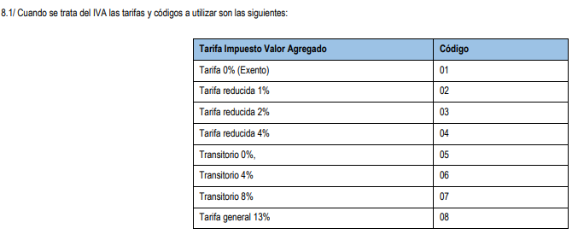
Tabla DetalleDocumento
Campo | Tipo | Obligatorio | Tamaño
NumeroIdentificacion | string | Si | 12
CodigoSucursal | string | Si | 3 | 001 Indica Casa Matriz los demás sucursales deben identificarse a partir del 002
TipoDocumento | String | Si | 2 | 01 FacturaElectronica 02 NotadeDebitoElectronica 03 NotaCreditoElectronica 04 TiqueteElectronica 08 Factura Electronica Compras 09 Factura Electronica Exportacion
NumeroConsecutivo | string | Si | 20 | Solo numeros
NumroLinea | integer | Si
PartidaArancelaria | string | Condicional | 12 |  | No se usa en FE, Factura Electronica de Compra ni en Tiquete Electronico | Solo se usa en factura electronica de exportacion
Codigo | string | Si | 13 |  | Codigos de Hacienda y Banco Central Obligatorio a partir del 1 de dic. de 2020, codigo Cabys
Cantidad | decimal | Si | 16,3
UnidadMedida | string | Si | 15 |  | Ver descripcion en notas 15 de anexos de resolucion
Detalle | String | 2 | 200 |  | Opcional
PrecioUnitario | decimal | 1 | 18,5
MontoTotal | decimal | 1 | 18,5 |  | Cantidad * PrecioUnitario
MontoDescuento | decimal | 1 | 18,5
NaturalezaDescuento | string | 2 | 80
SubTotal | decimal | 1 | 18,5 |  | MontoTotal - MontoDescuento
CodigoImpuesto | String | No |  |  | 01 Imp. Valor Agregado - 02 Imp Selectivo Consumo - 03 Imp.Unico Combustible - 04 Imp. Específico Bebidas Alcoholicas - 05 Imp. Bebidas Emvasadas Sin Alcohol y Jabones Tocador, Ver nota 8 anexos hacienda
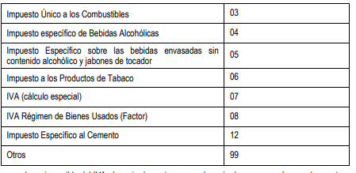
CodigoTarifa | string | No |  |  | Obligatorio para el caso de que en campo CodigoImpuesto sea 01 o 07
Tarifa | decimal | Condicional | 4,2
MontoImpuesto | decimal | 1 | 18,5
ImpuestoNeto | decimal | 2 | 18,5 | Obligatorio si hay exoneracion
MontoTotalLinea | decimal | 1 | 18,5 | Subtotal + MontoImpuesto

Create table DetalleDocumento (

 | NumeroIdentificacion varchar(12) not null,
 | CodigoSucursal varchar(3) not null,
 | TipoDocumento varchar(2) not null,
 | NumeroConsecutivo varchar(20) not null,
 | NumeroLinea int not null,
 | PartidaArancelaria varchar(12) null,
 | Codigo varchar(13) not null,
 | Cantidad decimal(16,3) not null,
 | UnidadMedida varchar(15) not null,
 | Detalle varchar(200) not null,
 | PrecioUnitario decimal(18,5) not null,
 | MontoTotal decimal(18,5) not null,
 | MontoDescuento decimal(18,5) null,
 | NaturalezaDescuento varchar(80) null,
 | SubTotal decimal(18,5) not null,
 | CodigoImpuesto varchar(2) null,
 | CodigoTarifa varchar(2) null,
 | Tarifa decimal(4,2) null,
 | MontoImpuesto decimal(18,5) not null,
 | ImpuestoNeto decimal(18,5) not null,
 | MontoTotalLinea decimal(18,5) not null,
 | constraint PK_DetalleDocumento Primary Key clustered (NumeroIdentificacion asc, CodigoSucursal asc, TipoDocumento asc, NumeroConsecutivo asc, NumeroLinea asc)
)
go

alter table DetalleDocumento with nocheck add constraint FK_DetalleDocumento foreign key(NumeroIdentificacion, CodigoSucursal, TipoDocumento, NumeroConsecutivo) references Documento (NumeroIdentificacion, CodigoSucursal,TipoDocumento, NumeroConsecutivo)
go

alter table DetalleDocumento check constraint FK_DetalleDocumento
go

